Estaciones
1.- https://www.meteoblue.com/es/tiempo/historyclimate/change/quintana-roo_m%c3%a9xico_11229054
2.- https://smn.conagua.gob.mx/es/climatologia/informacion-climatologica/informacion-estadistica-climatologica
3.- http://clicom-mex.cicese.mx/
Estación-ID | Estación-nombre
23001 | ALVARO OBREGON, QROO[+]
23002 | BACALAR, QROO[+]
23017 | PALMAS, QROO[+]
23029 | XCALAK, QROO[+]
23032 | CHETUMAL (DGE), QROO[+]
23033 | CHACCHOBEN, QROO[+]
23006 | CHETUMAL (obs), QROO[+]
23040 | SERGIO BUTRON CASAS, QROO[+]
23042 | LIMONES, QROO[+]
23043 | SAN FELIPE BACALAR, QROO[+]
23158 | MAHAHUAL, QROO[+]
23153 | TECNOLOGICO CHETUMAL, QROO[+]
23051 | PEDRO ANTONIO DE LOS SANTOS, QROO[+]
23171 | LAGUNA GUERRERO, QROO[+]
23172 | HOSPITAL MORELOS DE CHETUMAL, QROO[+]
23021 | JUAN SARABIA, QROO[+]
23049 | I.N.I.ARROYO CAECHET, QROO[+]
23020 | RIO INDIO, QROO
23021 | SANTA CRUZ CHICO, QROO[+]
23050 | INIP, QROO[+]
23152 | ANDRES QUINTANA ROO, QROO[+]
23154 | AGUA BLANCA, QROO[+]

Coordenadas
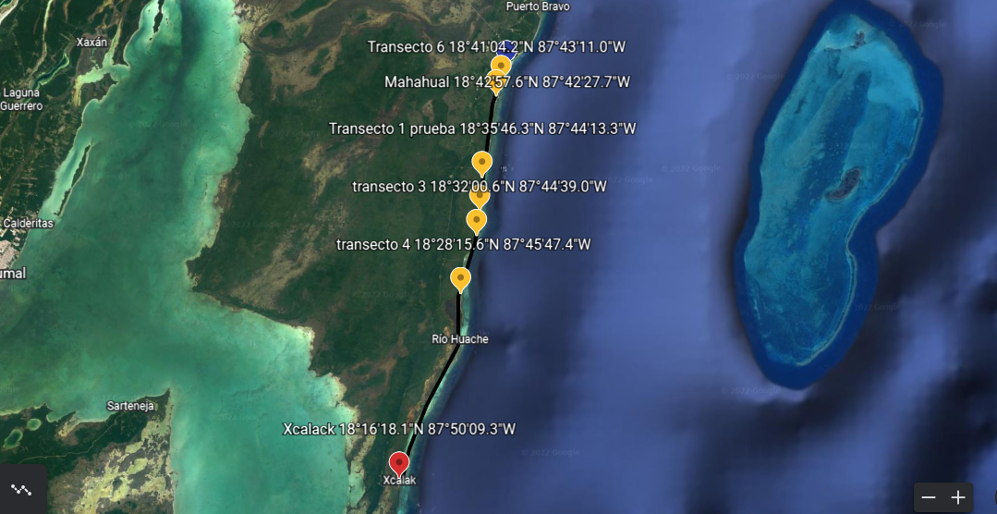
transecto | coordenadas en Grados, Minutos, |  | fecha | coordenadas en Grados decimales
1 | 18°35'46.34"N | 87°44'13.34"O | 2021-09-24 | 18.596205 -87.737038
2 | 18°33'36.13"N | 87°44'24.96"O | 2021-09-24 | 18.560036-87.740266
3 | 18°28'15.56"N | 87°45'47.36"O | 2021-11-26 | 18.470988-87.763155
4 | 18°32'0.62"N | 87°44'38.97"O | 2021-11-26 | 18.533505-87.744158
5 | 18°41'59.9"N | 87°42'50.6"W | 2022-02-25 | 18.699972-87.714055
6 | 18°41'04.2"N | 87°43'11.0"W | 2022-02-25 | 18.6845-87.719722

Mahahual | 18°42'57.6"N | 87°42'27.7"W |  | 18.715998 -87.707692
xcalack | 18°16'18.1"N | 87°50'09.3"W |  | 18.271699 -87.835919

